Gráfica 1 a 3
República de Panamá
CONTRALORÍA GENERAL DE LA REPÚBLICA
Instituto Nacional de Estadística y Censo
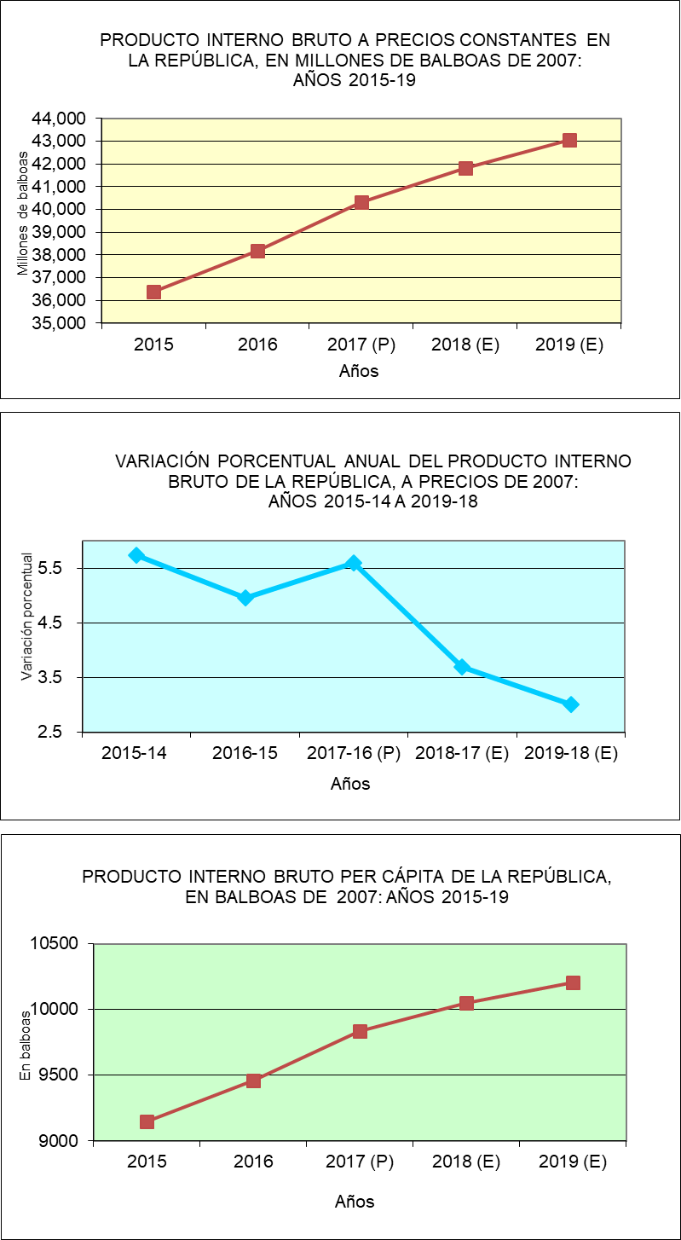
Contenido

1. PIBC
República de Panamá
CONTRALORÍA GENERAL DE LA REPÚBLICA
Instituto Nacional de Estadística y Censo
Cuadro 1. PRODUCTO INTERNO BRUTO A PRECIOS DE COMPRADOR EN LA REPÚBLICA, SEGÚN CATEGORÍA
DE ACTIVIDAD ECONÓMICA, A PRECIOS CORRIENTES: AÑOS 2015-19
Contenido
Categoría de actividad económica | Descripción | Producto Interno Bruto a precios de comprador (en millones de balboas)
 |  | 2015 | 2016 | 2017 (P) | 2018 (E) | 2019 (E)
 | Producción de mercado
A | Agricultura, ganadería, caza y silvicultura | 1,156.7 | 1,199.1 | 1,175.3 | 1,215.0 | 1,233.1
B | Pesca | 350.3 | 306.7 | 308.1 | 245.4 | 187.0
C | Explotación de minas y canteras | 1,084.8 | 1,162.3 | 1,219.8 | 1,231.7 | 1,648.7
D | Industrias manufactureras | 3,456.9 | 3,575.8 | 3,768.6 | 3,826.9 | 3,756.2
E | Suministro de electricidad, gas y agua | 854.3 | 980.8 | 1,073.5 | 1,149.9 | 1,201.1
F | Construcción | 8,692.8 | 9,813.8 | 11,140.4 | 11,878.2 | 11,983.1
G | Comercio al por mayor y al por menor | 10,556.9 | 10,996.0 | 11,470.2 | 12,136.2 | 12,356.1
H | Hoteles y restaurantes | 2,161.2 | 2,375.9 | 2,460.2 | 2,453.6 | 2,446.9
I | Transporte, almacenamiento y comunicaciones | 6,389.9 | 6,517.7 | 7,062.0 | 7,362.3 | 7,807.9
J | Intermediación financiera | 3,409.9 | 3,642.0 | 3,971.0 | 4,053.7 | 4,107.5
K | Actividades inmobiliarias, empresariales y de alquiler (contabilidad, jurídica e inmobiliaria) | 4,075.8 | 4,240.8 | 4,375.9 | 4,494.5 | 4,508.2
M | Servicios de educación privada | 470.1 | 537.0 | 580.9 | 638.8 | 662.9
N | Actividades de servicios sociales y de salud privada | 542.8 | 576.2 | 615.0 | 665.4 | 700.5
O | Otras actividades comunitarias, sociales y personales de servicios (casinos, lotería y otros) | 717.8 | 748.8 | 757.6 | 786.4 | 769.6
 | Producción para uso final propio
F | Construcción | 818.5 | 936.6 | 1,056.7 | 1,122.3 | 1,132.5
K | Actividades inmobiliarias, empresariales y de alquiler | 3,150.7 | 3,314.1 | 3,524.2 | 3,709.1 | 3,830.3
P | Hogares privados con servicio doméstico | 234.4 | 234.2 | 244.0 | 256.7 | 290.1
 | Otra producción no de mercado
L | Administración pública y defensa; seguridad social de afiliación obligatoria | 1,853.2 | 2,133.0 | 2,472.9 | 2,750.5 | 2,967.4
M | Educación | 1,157.8 | 1,228.1 | 1,386.6 | 1,439.8 | 1,487.3
N | Actividades de servicios sociales y de salud pública | 813.9 | 1,005.3 | 1,174.7 | 1,294.0 | 1,378.3
O | Otras actividades comunitarias, sociales y personales de servicios | 73.0 | 81.0 | 86.3 | 88.0 | 87.2
 | Valor Agregado Bruto, en valores básicos | 52,021.7 | 55,605.2 | 59,923.9 | 62,798.2 | 64,541.9
.. | Más: Impuestos a los productos netos de subvenciones | 2,070.0 | 2,302.5 | 2,295.2 | 2,330.0 | 2,258.9
 | PRODUCTO INTERNO BRUTO A PRECIOS DE COMPRADOR | 54,091.7 | 57,907.7 | 62,219.0 | 65,128.2 | 66,800.8
NOTA: Por razones de redondeo algunas cifras pueden presentar leves diferencias.
Otra producción de no mercado incluye Gobierno General e instituciones sin fines de lucro que sirven a los hogares (ISFLSH)
Serie revisada 2015-16
.. Dato no aplicable al grupo o categoría.
(P) Cifras preliminares.
(E) Cifras estimadas.

2. PIBK
República de Panamá
CONTRALORÍA GENERAL DE LA REPÚBLICA
Instituto Nacional de Estadística y Censo
Cuadro 2. PRODUCTO INTERNO BRUTO EN LA REPÚBLICA, SEGÚN CATEGORÍA DE ACTIVIDAD ECONÓMICA, AÑOS 2015-19

Contenido
Categoría de actividad económica | Descripción | Producto Interno Bruto (en millones de balboas)
 |  | 2015 | 2016 | 2017 (P) | 2018 (E) | 2019 (E)
 | Producción de mercado
A | Agricultura, ganadería, caza y silvicultura | 753.8 | 780.6 | 789.8 | 815.5 | 880.1
B | Pesca | 181.2 | 161.0 | 162.1 | 158.6 | 118.8
C | Explotación de minas y canteras | 614.9 | 664.9 | 718.6 | 741.1 | 1,077.8
D | Industrias manufactureras | 2,060.8 | 2,084.5 | 2,139.4 | 2,170.5 | 2,138.0
E | Suministro de electricidad, gas y agua | 1,406.0 | 1,549.0 | 1,662.6 | 1,704.8 | 1,791.4
F | Construcción | 5,256.4 | 5,679.9 | 6,152.3 | 6,346.3 | 6,352.5
G | Comercio al por mayor y al por menor | 6,707.0 | 6,978.0 | 7,228.9 | 7,483.8 | 7,663.9
H | Hoteles y restaurantes | 951.0 | 972.2 | 995.7 | 964.4 | 962.6
I | Transporte, almacenamiento y comunicaciones | 4,733.3 | 4,820.4 | 5,368.3 | 5,723.7 | 6,110.8
J | Intermediación financiera | 2,621.0 | 2,811.4 | 2,937.6 | 3,032.4 | 3,132.5
K | Actividades inmobiliarias, empresariales y de alquiler (contabilidad, jurídica e inmobiliaria) | 2,825.6 | 2,904.0 | 2,976.3 | 3,038.6 | 3,049.8
M | Servicios de educación privada | 359.0 | 398.2 | 414.3 | 435.6 | 446.9
N | Actividades de servicios sociales y de salud privada | 456.9 | 466.6 | 480.1 | 505.5 | 524.9
O | Otras actividades comunitarias, sociales y personales de servicios (casinos, lotería y otros) | 643.3 | 667.2 | 678.9 | 706.7 | 695.6
 | Producción para uso final propio
F | Construcción | 506.4 | 546.7 | 591.9 | 611.9 | 611.6
K | Actividades inmobiliarias, empresariales y de alquiler | 2,208.8 | 2,306.9 | 2,370.7 | 2,440.9 | 2,519.6
P | Hogares privados con servicio doméstico | 178.2 | 169.3 | 172.0 | 176.5 | 199.6
 | Otra producción no de mercado
L | Administración pública y defensa; seguridad social de afiliación obligatoria | 1,093.2 | 1,245.0 | 1,393.6 | 1,487.1 | 1,601.0
M | Educación | 754.4 | 798.4 | 850.0 | 994.5 | 1,060.2
N | Actividades de servicios sociales y de salud pública | 424.6 | 463.3 | 475.4 | 506.3 | 533.2
O | Otras actividades comunitarias, sociales y personales de servicios | 76.4 | 79.2 | 84.1 | 84.8 | 84.2
 | Valor Agregado Bruto, en valores básicos | 34,773.2 | 36,481.0 | 38,544.3 | 39,982.5 | 41,191.9
.. | Más: Impuestos a los productos netos de subvenciones | 1,596.4 | 1,692.3 | 1,763.9 | 1,811.0 | 1,785.1
 | PRODUCTO INTERNO BRUTO A PRECIOS DE COMPRADOR | 36,376.3 | 38,178.2 | 40,315.8 | 41,804.3 | 43,061.1

NOTA: A precios de comprador, en medidas de volumen encadenadas, con año de referencia 2007.
La discrepancia entre el total y la suma de sus componentes se debe a la diferencia estadística que proviene de utilizar
estructuras de precios base móvil, de conformidad con la metodología sugerida en el Sistema de Cuentas Nacionales 1993 (SCN93).
Otra producción de no mercado incluye Gobierno General e instituciones sin fines de lucro que sirven a los hogares (ISFLSH)
Serie revisada 2015-16
.. Dato no aplicable al grupo o categoría.
(P) Cifras preliminares.
(E) Cifras estimadas.

3. V% PIBK
República de Panamá
CONTRALORÍA GENERAL DE LA REPÚBLICA
Instituto Nacional de Estadística y Censo
Cuadro 3. VARIACIÓN PORCENTUAL ANUAL DEL PRODUCTO INTERNO BRUTO EN LA REPÚBLICA,
SEGÚN CATEGORÍA DE ACTIVIDAD ECONÓMICA: AÑOS 2015-14 A 2019-18
Contenido
Categoría de actividad económica | Descripción | Variación porcentual anual del Producto Interno Bruto
 |  | 2015-14 | 2016-15 | 2017-16 (P) | 2018-17 (E) | 2019-18 (E)
 | Producción de mercado
A | Agricultura, ganadería, caza y silvicultura | 0.8 | 3.6 | 1.2 | 3.3 | 7.9
B | Pesca | -2.7 | -11.1 | 0.6 | -2.2 | -25.1
C | Explotación de minas y canteras | 10.0 | 8.1 | 8.1 | 3.1 | 45.4
D | Industrias manufactureras | 3.4 | 1.1 | 2.6 | 1.5 | -1.5
E | Suministro de electricidad, gas y agua | 10.3 | 10.2 | 7.3 | 2.5 | 5.1
F | Construcción | 13.0 | 8.1 | 8.3 | 3.2 | 0.1
G | Comercio al por mayor y al por menor | 3.0 | 4.0 | 3.6 | 3.5 | 2.4
H | Hoteles y restaurantes | 4.7 | 2.2 | 2.4 | -3.1 | -0.2
I | Transporte, almacenamiento y comunicaciones | 2.7 | 1.8 | 11.4 | 6.6 | 6.8
J | Intermediación financiera | 7.6 | 7.3 | 4.5 | 3.2 | 3.3
K | Actividades inmobiliarias, empresariales y de alquiler (contabilidad, jurídica e inmobiliaria) | 4.9 | 2.8 | 2.5 | 2.1 | 0.4
M | Servicios de educación privada | 8.9 | 10.9 | 4.1 | 5.1 | 2.6
N | Actividades de servicios sociales y de salud privada | 8.2 | 2.1 | 2.9 | 5.3 | 3.8
O | Otras actividades comunitarias, sociales y personales de servicios (casinos, lotería y otros) | 2.9 | 3.7 | 1.8 | 4.1 | -1.6
 | Producción para uso final propio
F | Construcción | 23.4 | 8.0 | 8.3 | 3.4 | -0.1
K | Actividades inmobiliarias, empresariales y de alquiler | 3.4 | 4.4 | 2.8 | 3.0 | 3.2
P | Hogares privados con servicio doméstico | -2.9 | -5.0 | 1.6 | 2.6 | 13.1
 | Otra producción no de mercado
L | Administración pública y defensa; seguridad social de afiliación obligatoria | 5.8 | 13.9 | 11.9 | 6.7 | 7.7
M | Educación | 1.7 | 5.8 | 6.5 | 17.0 | 6.6
N | Actividades de servicios sociales y de salud pública | 8.2 | 9.1 | 2.6 | 6.5 | 5.3
O | Otras actividades comunitarias, sociales y personales de servicios | 8.1 | 3.6 | 6.2 | 0.9 | -0.7
 | Valor Agregado Bruto, en valores básicos | 5.8 | 4.9 | 5.7 | 3.7 | 3.0
.. | Más: Impuestos a los productos netos de subvenciones | 4.0 | 6.0 | 4.2 | 2.7 | -1.4
 | PRODUCTO INTERNO BRUTO A PRECIOS DE COMPRADOR | 5.7 | 5.0 | 5.6 | 3.7 | 3.0

NOTA: A precios de comprador, en medidas de volumen encadenadas, con año de referencia 2007.
Otra producción de no mercado incluye Gobierno General e instituciones sin fines de lucro que sirven a los hogares (ISFLSH)
Por razones de redondeo algunas cifras pueden presentar leves diferencias.
...

4. C % PIBK
...
Contenido
Descripción | Composición del Producto Interno Bruto
 | 2015 | 2016 | 2017 (P) | 2018 (E) | 2019 (E)
Producción de mercado
Agricultura, ganadería, caza y silvicultura | 2.1 | 2.0 | 2.0 | 2.0 | 2.0
Pesca | 0.5 | 0.4 | 0.4 | 0.4 | 0.3
Explotación de minas y canteras | 1.7 | 1.7 | 1.8 | 1.8 | 2.5
Industrias manufactureras | 5.7 | 5.5 | 5.3 | 5.2 | 5.0
Suministro de electricidad, gas y agua | 3.9 | 4.1 | 4.1 | 4.1 | 4.2
Construcción | 14.4 | 14.9 | 15.3 | 15.2 | 14.8
Comercio al por mayor y al por menor | 18.4 | 18.3 | 17.9 | 17.9 | 17.8
Hoteles y restaurantes | 2.6 | 2.5 | 2.5 | 2.3 | 2.2
...

5. PERCAP
República de Panamá
CONTRALORÍA GENERAL DE LA REPÚBLICA
Instituto Nacional de Estadística y Censo
Cuadro 5. PRODUCTO INTERNO BRUTO A PRECIOS DE COMPRADOR EN LA REPÚBLICA,
TOTAL Y PER CÁPITA Y SUS VARIACIONES PORCENTUALES: AÑOS 2007-19
Contenido
Año | Producto Interno Bruto a precios de comprador |  | Variación porcentual anual

 | Total (en millones de balboas de 2007) | Per cápita (1) (en balboas de 2007) | PIB total | PIB per cápita
2007 | 21,296.0 | 6,127.0 | … | …
2008 | 23,394.8 | 6,612.5 | 9.9 | 7.9
2009 | 23,685.6 | 6,579.3 | 1.2 | -0.5
2010 | 25,066.0 | 6,845.2 | 5.8 | 4.0
2011 | 27,901.9 | 7,492.8 | 11.3 | 9.5
2012 | 30,630.4 | 8,087.2 | 9.8 | 7.9
2013 | 32,744.9 | 8,503.6 | 6.9 | 5.1
2014 | 34,404.0 | 8,791.6 | 5.1 | 3.4
2015 | 36,376.3 | 9,150.3 | 5.7 | 4.1
...

Gráfica 4
República de Panamá
CONTRALORÍA GENERAL DE LA REPÚBLICA
Instituto Nacional de Estadística y Censo
Contenido
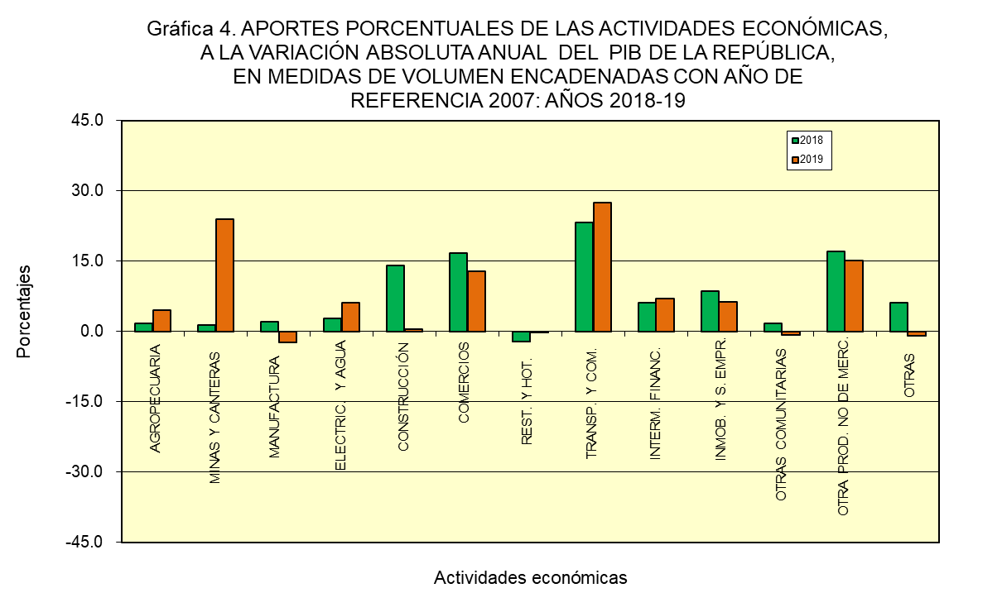

6. APORTES
...
Contenido
Variación absoluta anual del PIB (en millones de balboas) |  |  | Aporte porcentual
2017-16 (P) | 2018-17 (E) | 2019-18 (E) | 2017 (P) | 2018 (E) | 2019 (E)
9.3 | 25.7 | 64.6 | 0.4 | 1.7 | 4.6
53.7 | 22.5 | 336.7 | 2.5 | 1.5 | 23.9
54.9 | 31.2 | -32.5 | 2.5 | 2.0 | -2.3
113.6 | 42.2 | 86.6 | 5.3 | 2.8 | 6.2
517.6 | 214.0 | 5.9 | 23.9 | 14.0 | 0.4
250.9 | 254.9 | 180.2 | 11.6 | 16.7 | 12.8
23.5 | -31.4 | -1.8 | 1.1 | -2.1 | -0.1
547.9 | 355.4 | 387.1 | 25.3 | 23.3 | 27.5
126.2 | 94.8 | 100.1 | 5.8 | 6.2 | 7.1
...

7. PIBTRIM CONSTANTE 18-19
...
Contenido
 | 2019 (E)
 | Total | Trimestre
Cuarto |  | Primer | Segundo | Tercer | Cuarto
...
201.0 | 880.1 | 186.2 | 213.2 | 260.6 | 220.2
32.8 | 118.8 | 22.5 | 29.6 | 39.4 | 27.3
202.9 | 1,077.8 | 209.3 | 177.0 | 327.3 | 364.1
540.1 | 2,138.0 | 550.4 | 554.7 | 504.8 | 528.0
431.1 | 1,791.4 | 432.7 | 453.8 | 456.8 | 448.1
1,638.3 | 6,352.5 | 1,754.9 | 1,463.3 | 1,564.7 | 1,569.6
1,866.7 | 7,663.9 | 1,819.5 | 1,959.5 | 1,935.7 | 1,949.2
266.3 | 962.6 | 253.1 | 224.2 | 222.4 | 262.9
...

7a. VAR% TRIM CONSTANTE
...
Contenido
...
 | 2019-18 (E)
 | Total | Trimestre
Cuarto |  | Primer | Segundo | Tercer | Cuarto
...
2.3 | 7.9 | 2.8 | 8.4 | 10.1 | 9.6
-26.5 | -25.1 | -39.9 | -32.5 | -11.3 | -16.8
7.3 | 45.4 | 8.3 | 6.6 | 83.0 | 79.5
1.0 | -1.5 | -0.9 | -1.0 | -1.9 | -2.2
2.5 | 5.1 | 6.2 | 4.5 | 5.7 | 4.0
6.6 | 0.1 | 4.5 | 2.9 | -2.6 | -4.2
1.7 | 2.4 | 1.9 | 2.0 | 1.2 | 4.4
-0.5 | -0.2 | 2.8 | 1.4 | -3.6 | -1.3
...

8. PIBTRIM CORRIENTE 18-19
...
Contenido
...
 | 2019 (E)
 | Total | Trimestre
Cuarto |  | Primer | Segundo | Tercer | Cuarto
...
308.6 | 1,233.1 | 270.5 | 292.1 | 356.8 | 313.8
46.1 | 187.0 | 35.2 | 42.8 | 65.7 | 43.3
343.1 | 1,648.7 | 353.4 | 288.0 | 503.8 | 503.5
995.1 | 3,756.2 | 1,036.8 | 932.7 | 799.6 | 987.1
283.5 | 1,201.1 | 277.6 | 304.5 | 314.2 | 304.7
3,268.0 | 11,983.1 | 3,153.6 | 2,746.7 | 2,932.6 | 3,150.2
...

8a. VAR% TRIM CORRIENTE 18-19
...
Contenido
...
 | 2019-18 (E)
 | Total | Trimestre
Cuarto |  | Primer | Segundo | Tercer | Cuarto
...
5.6 | 1.5 | 3.4 | 0.7 | 0.6 | 1.7
-45.2 | -23.8 | -48.4 | -33.5 | -1.5 | -6.1
5.4 | 33.9 | 13.5 | 4.9 | 66.4 | 46.7
0.9 | -1.8 | -0.7 | -3.4 | -2.8 | -0.8
6.4 | 4.4 | -2.3 | 6.0 | 6.5 | 7.5
10.3 | 0.9 | 6.2 | 4.1 | -2.3 | -3.6
2.9 | 1.8 | 1.4 | 2.3 | -0.4 | 3.9
...

9. PERCAP
República de Panamá
CONTRALORÍA GENERAL DE LA REPÚBLICA
Instituto Nacional de Estadística y Censo
Cuadro 9. PRODUCTO INTERNO BRUTO A PRECIOS DE COMPRADOR EN LA REPÚBLICA, A PRECIOS CORRIENTES TOTAL Y PER CÁPITA Y SUS VARIACIONES PORCENTUALES: AÑOS 2007-19
Contenido
Año | Producto Interno Bruto a precios de comprador |  | Variación porcentual anual

 | Total (en millones de balboas) | Per cápita (1) (en balboas) | PIB total | PIB per cápita
2007 | 21,296.0 | 6,127.0 | … | …
2008 | 25,155.9 | 7,110.2 | 18.1 | 16.0
2009 | 27,116.6 | 7,532.4 | 7.8 | 5.9
2010 | 29,440.3 | 8,039.8 | 8.6 | 6.7
2011 | 34,686.2 | 9,314.7 | 17.8 | 15.9
2012 | 40,429.7 | 10,674.5 | 16.6 | 14.6
2013 | 45,600.0 | 11,841.9 | 12.8 | 10.9
2014 | 49,921.5 | 12,757.0 | 9.5 | 7.7
2015 | 54,091.7 | 13,606.6 | 8.4 | 6.7
...

